Deckblatt



Tabellen

Zahlen, Daten, Fakten: Strukturdaten
und -indikatoren

Agentur für Arbeit Balingen-Reutlingen
Agentur für Arbeit Balingen-Reutlingen

Karte
Die Lage und Abgrenzung des Agenturbezirkes Balingen-Reutlingen (Gebietsstand 01.01.2026)
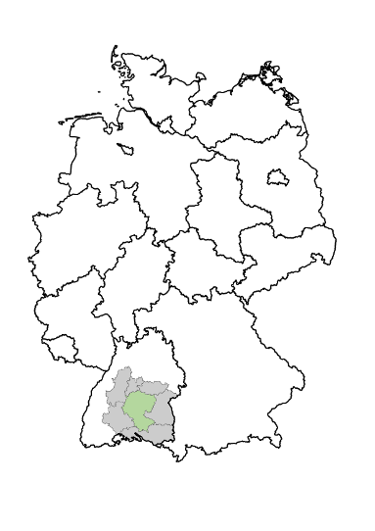

 |  | Agenturbezirk Balingen-Reutlingen und zugehörige Kreise/kreisfreie Städte

 |  | Nachbaragenturen

- Steckbrief -
Regionale Lage

Bundesland: | Baden-Württemberg
Regierungsbezirk: | Tübingen
zugehörige Kreise/kreisfreie Städte: | Reutlingen, Tübingen, Zollernalbkreis, Sigmaringen
Nachbaragenturen: | Göppingen, Konstanz-Ravensburg, Nagold-Pforzheim, Rottweil-Villingen-Schwenningen, Stuttgart, Ulm
Eckdaten:

Einwohnerzahl (Stand: 31.12.2024): | 852,522
Fläche (in km²): | 3,669
Bevölkerungsdichte (Einwohner/km²): | 232
BA-Dienststellennummer: | 664

Erstellungsdatum: 12.06.2026 |  | © Statistik der Bundesagentur für Arbeit

